Registro de campo
REGISTRO DE CAMPO MEDICIÓN NIVEL DE PRESIÓN SONORA |  |  |  |  |  |  |  |  |  |  |  | COORDENADAS DE TODOS LOS PUNTOS DE MONITOREO:
EMPRESA: | INV MINERALES ECUADOR S.A. INVMINEC |  |  |  | PROYECTO: |  | Evaluación de Impacto Ambiental Línea Base Ruido Ambiental (24 horas) |  |  |  |  | P3 Rampa |  |  |  | Rampa con 20 metros de diferencia del P3 |  |  |  | Crusher |  |  |  | Zona de Exploración
FECHAS/HORAS: | Día 1: Inicio 09/05/2020 9:00 Fin 10/05/2020 8:45 Día 2: Inicio 22/06/2020 17:54 Fin 23/05/2020 17:39 Días 3: Inicio 30/06/2020 9:14 Fin 01/07/2020 9:14 Día 4:Inicio 01/07/2020 9:14 Fin 02/07/2020 9:14 |  |  |  | TÉCNICOS: |  | Ing. David Merizalde Ing. Luis Villareal Ing. Alex Moreno Ing. Xavier Arteaga |  |  |  |  | Coordenadas WGS 84: | 17 M | 697516 | ± 3 m | Coordenadas WGS 84: | 17 M | 697535 | ± 3 m | Coordenadas WGS 84: | 17 M | 697610 | ± 3 m | Coordenadas WGS 84: | 17 M | 698160 | ± 3 m
METODOLOGÍA: | MM-RU-01 DETERMINACIÓN DE RUIDO AMBIENTAL NTE INEN-ISO 1996-1:2014-01, NTE INEN-ISO 1996-2:2014-01. Texto Unificado de Legislación Secundaria del Ministerio del Ambiente. Acuerdo Ministerial 061/Libro VI, Acuerdo Ministerial 097-A, Anexo 5: Niveles Máximos de Emisión de Ruido y Metodología de Medición para Fuentes Fijas y Fuentes Móviles y Niveles Máximos de Vibración. Ordenanza Metropolitana No. 138. NORMA TECNICA PARA CONTROL DE LA CONTAMINACIÓN POR RUIDO (NT003). Se realiza mediciones de nivel de presión sonora LAeq, L90, L10, LASmin, LASmax. |  |  |  |  |  |  |  |  |  |  |  |  | 9662545 |  |  |  | 9662532 |  |  |  | 9662958 |  |  |  | 9663478
METODOLOGÍA PARA LA RECOLECCION DE DATOS: | De acuerdo con información meteorológica de la zona evaluada, correspondiente al piso climático de páramo, en el punto de medición las condiciones meteorológicas fueron adversas para la aplicación de la metodología de ruido ambiental. En sentido y en virtud de cumplir con las disposiciones de la normativa de regulación y de referencia, se han realizado cuatro mediciones por periodos de 24 horas, con el objetivo de levantar información válida correspondiente a los niveles de ruido típicos de la zona, que a continuación se detallan: Las primeras mediciones se realizaron del 09 al 10 de mayo, segundas mediciones se realizaron del 22 al 23 de junio, terceras mediciones realizadas del 30 de junio al 01 de julio y finalmente, las cuartas mediciones se realizaron del 01 al 12 de julio. El periodo de evaluación de los niveles de ruidos se extendió con el objetivo de reemplazar datos invalidados por condiciones meteorológicas, en virtud de cumplir con lo dispuesto en el Anexo 4 Título: Metodología para determinar el LKeq en usos de suelo Protección Ecológica (PE) y Recursos Naturales (RN), Acuerdo Ministerial 097-A, Anexo 5: Niveles Máximos de Emisión de Ruido y Metodología de Medición para Fuentes Fijas y Fuentes Móviles y Niveles Máximos de Vibración. En los casos donde las mediciones se invalidaron por condiciones meteorológicas, la citada normativa indica que “Los niveles de ruido ambiental natural de cada hora no necesariamente deben ser establecidos en un solo día de medición. Si por ejemplo lloviese a una cierta hora y por esta razón no se pudiera realizar la medición, se podría volver a medir a esa hora en cualquier otro día”. Es por esta razón, que el presente registro de campo se conforma con datos válidos medidos en diferentes fechas, respetando las horas de medición, por ejemplo, si un dato de las 7h15 se invalidó por condiciones meteorológicas, se reemplaza con un dato válido de otra fecha de medición para la misma hora. |  |  |  |  |  |  |  |  |  |  | Nota: SE TOMÓ EN ESTE REGISTRO LOS DATOS DE COORDENADA gps DEL PUNTO Ps rampa, YA QUE ES DE DÓNDE MÁS SE SACÓ INFORMACIÓN PARA ELABORAR EL REGISTRO
SONÓMETRO (1)/CALIBRADOR(2): |  | SONO-013 |  | SOCA-012 |  | OTROS: | ESTM 006 | ID GRUENTEC: | INV-2007078-RDO001
CARACTERIZACIÓN DE LA FUENTE EMISORA DE RUIDO (FER)
ID Fuente: | No Existe FER |  | Marca | N/A |  | No. Serie | N/A | Frecuencia de Operación (3): | N/A | Estado de la Fuente (4): | N/A
Puntos críticos de afectación identificados PCA: |  |  | No existe PCA
CARACTERIZACIÓN DE LAS FUENTES FIJA DE RUIDO (FFR) Y RUIDO RESIDUAL
Período evaluado: | Diurno 07:01-21:00 |  |  | X | Contribuciones adicionales de emisión de ruido (Ruido residual): |  |  | Aves y animales silvestres (diurnos y nocturnos)
 | Nocturno 21:01-07:00 |  |  | X
Descripción de la fuente fija de ruido (FFR): |  | Futuro ingreso a bocamina, rampa de acceso al túnel
 |  |  |  |  | Medición ruido residual fuente apagada |  |  | N/A
Impresiones subjetivas |  | N/A
CONDICIONES DE LA MEDICIÓN
Descripción física del lugar |  |  |  |  | Condiciones meteorológicas
 |  |  |  |  | Periodo |  | Diurno 7:01 a 21:00 |  | Nocturno 21:01 a 7:00
Zona Evaluada: | Zona de rampa. Futura entrada a bocamina. |  |  |  | Humedad relativa promedio |  | 82 |  | 93 |  | %
 |  |  |  |  | Temperatura promedio |  | 10 |  | 5 |  | °C
Superficies reflectantes (Describir) | No se evidencia superficies reflectantes |  |  |  | Dirección del viento promedio |  | S |  | N |  | N/A
Coordenadas WGS 84: | 17 M | 697516 |  | ± 3 m | Velocidad del viento promedio |  | 4 |  | 3 |  | m/s
 |  | 9662545
Coordenadas PSAD 56: | 17 M | 697774 |  | ± 3 m | Presión atmosférica promedio |  | 652 |  | 651 |  | mbar
 |  | 9662919
MARCO LEGAL APLICABLE
Normativa Ambiental: |  |  | TULSMA, ACUERDO MINISTERIAL 097-A, Anexo 5. TABLA 1: Niveles máximos de emisión de ruido (Lkeq) para fuentes fijas de ruido.
Tipo de zona según el Uso de Suelo |  |  | PN Protección Ecológica RN Recursos Naturales

Límites Permisibles: |  | Diurno (07H01-21H00) |  |  | N/A |  | Nocturno (21h01-07h00) |  | N/A
PARÁMETROS DE MEDICIÓN
ID Punto de Medición: |  |  | RAMPA
Altura de la fuente (hs) con respecto al suelo (m) |  |  | N/A |  | Metodología de medición: |  |  | Cada medición tuvo una duración de 15 minutos y se determinaron los siguientes parámetros acústicos: LAeq, LA90, LA10, LAmax y LAmin. Para la elaboración del presente registro de campo, se realizaron, para el horario diurno 224 mediciones y para el horario nocturno 160 mediciones, de los cuales se tomaron 96 mediciones válidas para cumbrir un período de 24 horas típico de la zona evaluada. Ver detalle en METODOLOGÍA PARA LA RECOLECCION DE DATOS.

Altura del receptor (hr) con respecto al suelo (m) |  |  | 1.5 |  | Distancia Fuente-Punto de medición (m): |  |  | N/A
 |  |  |  |  | Valor medido del patrón (114 dB a 1 kHz): |  |  | Antes (dB): | 114 | Después (dB): | 114
MEDICIONES
MEDICIONES EN HORARIO DIURNO 7:00 a 21:00
Fecha/Hora (dd/mm/yyyy hh:mm) | LAeq | LA90 | LA10 | LAmax | LAmin | Humedad relativa (%) | Temperatura (°C) | Dirección del viento | Velocidad del viento (m/s) | Presión atmosférica (mbar) | Observaciones
5/10/20 | 54 | 43 | 57 | 63 | <27 | 84 | 9 | SW | 3.2 | 652 | No se evidencia contribuciones adicionales de ruido a la medición.
5/10/20 | 51 | 39 | 55 | 61 | <27 | 84 | 8 | SW | 3.8 | 651 | No se evidencia contribuciones adicionales de ruido a la medición.
5/10/20 | 55 | 46 | 59 | 64 | 30 | 84 | 8 | S | 3.2 | 651 | No se evidencia contribuciones adicionales de ruido a la medición.
5/10/20 | 58 | 52 | 61 | 66 | 35 | 82 | 9 | S | 4.5 | 651 | No se evidencia contribuciones adicionales de ruido a la medición.
5/10/20 | 58 | 52 | 61 | 65 | 33 | 75 | 9 | S | 4.2 | 651 | No se evidencia contribuciones adicionales de ruido a la medición.
5/10/20 | 57 | 51 | 60 | 64 | 36 | 73 | 10 | S | 4.1 | 651 | No se evidencia contribuciones adicionales de ruido a la medición.
5/10/20 | 58 | 52 | 61 | 65 | 35 | 73 | 11 | SW | 4.5 | 651 | No se evidencia contribuciones adicionales de ruido a la medición.
5/10/20 | 57 | 48 | 60 | 64 | 35 | 77 | 11 | SW | 4.5 | 651 | No se evidencia contribuciones adicionales de ruido a la medición.
5/9/20 | 58 | 49 | 62 | 72 | 45 | 74 | 13 | SW | 4.7 | 651 | No se evidencia contribuciones adicionales de ruido a la medición.
5/9/20 | 62 | 51 | 66 | 73 | 45 | 72 | 13 | S | 4.7 | 651 | No se evidencia contribuciones adicionales de ruido a la medición.
5/9/20 | 62 | 51 | 66 | 75 | 45 | 76 | 13 | W | 4.4 | 651 | No se evidencia contribuciones adicionales de ruido a la medición.
5/9/20 | 61 | 52 | 64 | 75 | 45 | 72 | 13 | S | 3.6 | 651 | No se evidencia contribuciones adicionales de ruido a la medición.
5/9/20 | 59 | 46 | 63 | 75 | 41 | 76 | 13 | SW | 4.5 | 651 | No se evidencia contribuciones adicionales de ruido a la medición.
5/9/20 | 59 | 46 | 62 | 75 | 41 | 74 | 13 | S | 3.1 | 651 | No se evidencia contribuciones adicionales de ruido a la medición.
6/23/20 | 53 | 47 | 56 | 62 | 38 | 99 | 6 | N | 4.4 | 650 | No se evidencia contribuciones adicionales de ruido a la medición.
5/9/20 | 59 | 46 | 61 | 75 | 41 | 75 | 13 | S | 3.8 | 651 | No se evidencia contribuciones adicionales de ruido a la medición.
5/9/20 | 59 | 47 | 62 | 75 | 42 | 72 | 14 | S | 4.2 | 652 | No se evidencia contribuciones adicionales de ruido a la medición.
5/9/20 | 59 | 47 | 62 | 74 | 41 | 71 | 14 | S | 3.8 | 651 | No se evidencia contribuciones adicionales de ruido a la medición.
6/30/20 | 53 | 40 | 56 | 58 | 33 | 65 | 10 | W | 4.4 | 650 | No se evidencia contribuciones adicionales de ruido a la medición.
5/9/20 | 60 | 47 | 63 | 78 | 41 | 78 | 14 | S | 4.5 | 652 | No se evidencia contribuciones adicionales de ruido a la medición.
5/9/20 | 59 | 45 | 62 | 78 | 40 | 76 | 14 | W | 4.9 | 652 | No se evidencia contribuciones adicionales de ruido a la medición.
5/9/20 | 59 | 45 | 62 | 78 | 40 | 80 | 15 | E | 3.8 | 652 | No se evidencia contribuciones adicionales de ruido a la medición.
5/9/20 | 59 | 46 | 62 | 78 | 40 | 77 | 15 | SW | 4.5 | 652 | No se evidencia contribuciones adicionales de ruido a la medición.
6/30/20 | 51 | 39 | 55 | 57 | 34 | 66 | 10 | NW | 4.8 | 650 | No se evidencia contribuciones adicionales de ruido a la medición.
5/9/20 | 58 | 46 | 62 | 78 | 42 | 82 | 15 | S | 4.9 | 652 | No se evidencia contribuciones adicionales de ruido a la medición.
5/9/20 | 60 | 47 | 62 | 84 | 40 | 83 | 15 | E | 3.8 | 652 | No se evidencia contribuciones adicionales de ruido a la medición.
5/9/20 | 60 | 47 | 62 | 84 | 40 | 84 | 15 | S | 3.5 | 652 | No se evidencia contribuciones adicionales de ruido a la medición.
5/9/20 | 60 | 47 | 62 | 82 | 42 | 85 | 14 | SW | 3.8 | 652 | No se evidencia contribuciones adicionales de ruido a la medición.
5/9/20 | 59 | 45 | 64 | 81 | 42 | 85 | 13 | SW | 3.2 | 652 | No se evidencia contribuciones adicionales de ruido a la medición.
5/9/20 | 62 | 46 | 66 | 72 | 43 | 86 | 14 | SE | 3.8 | 652 | No se evidencia contribuciones adicionales de ruido a la medición.
6/30/20 | 54 | 49 | 56 | 58 | 43 | 63 | 11 | NW | 4.4 | 649 | No se evidencia contribuciones adicionales de ruido a la medición.
5/9/20 | 59 | 45 | 64 | 72 | 42 | 86 | 13 | S | 4.5 | 652 | No se evidencia contribuciones adicionales de ruido a la medición.
5/9/20 | 55 | 50 | 58 | 64 | 47 | 81 | 11 | SW | 3.8 | 652 | No se evidencia contribuciones adicionales de ruido a la medición.
5/9/20 | 55 | 50 | 58 | 64 | 44 | 83 | 12 | SW | 2.8 | 652 | No se evidencia contribuciones adicionales de ruido a la medición.
5/9/20 | 56 | 50 | 58 | 64 | 44 | 90 | 12 | SW | 2.1 | 652 | No se evidencia contribuciones adicionales de ruido a la medición.
5/9/20 | 54 | 46 | 58 | 64 | 44 | 89 | 12 | E | 2.8 | 653 | No se evidencia contribuciones adicionales de ruido a la medición.
5/9/20 | 54 | 45 | 58 | 64 | 41 | 89 | 11 | S | 3.5 | 652 | No se evidencia contribuciones adicionales de ruido a la medición.
5/9/20 | 55 | 43 | 58 | 64 | 41 | 90 | 10 | SW | 3.2 | 652 | No se evidencia contribuciones adicionales de ruido a la medición.
5/9/20 | 55 | 43 | 59 | 68 | 41 | 90 | 10 | S | 4.1 | 653 | No se evidencia contribuciones adicionales de ruido a la medición.
5/9/20 | 59 | 45 | 64 | 66 | 39 | 87 | 10 | S | 4.5 | 652 | No se evidencia contribuciones adicionales de ruido a la medición.
5/9/20 | 58 | 45 | 61 | 67 | 39 | 86 | 10 | SE | 3.5 | 653 | No se evidencia contribuciones adicionales de ruido a la medición.
5/9/20 | 58 | 45 | 59 | 67 | 37 | 86 | 8 | SW | 2.5 | 653 | No se evidencia contribuciones adicionales de ruido a la medición.
5/9/20 | 58 | 45 | 59 | 65 | 37 | 87 | 8 | SW | 1.8 | 653 | No se evidencia contribuciones adicionales de ruido a la medición.
5/9/20 | 54 | 46 | 57 | 64 | 35 | 86 | 9 | SW | 2.8 | 653 | No se evidencia contribuciones adicionales de ruido a la medición.
5/9/20 | 54 | 45 | 58 | 64 | 35 | 86 | 9 | SW | 4.2 | 653 | No se evidencia contribuciones adicionales de ruido a la medición.
5/9/20 | 53 | 43 | 57 | 64 | 37 | 86 | 9 | S | 2.0 | 653 | No se evidencia contribuciones adicionales de ruido a la medición.
5/9/20 | 52 | 43 | 57 | 62 | 34 | 86 | 5 | S | 2.5 | 653 | No se evidencia contribuciones adicionales de ruido a la medición.
5/9/20 | 52 | 40 | 56 | 62 | 32 | 86 | 4 | SE | 4.5 | 653 | No se evidencia contribuciones adicionales de ruido a la medición.
5/9/20 | 53 | 43 | 57 | 61 | 29 | 86 | 4 | SW | 3.8 | 653 | No se evidencia contribuciones adicionales de ruido a la medición.
5/9/20 | 54 | 44 | 58 | 60 | 28 | 86 | 4 | SW | 3.8 | 653 | No se evidencia contribuciones adicionales de ruido a la medición.
5/9/20 | 53 | 44 | 56 | 59 | 29 | 86 | 4 | S | 3.2 | 653 | No se evidencia contribuciones adicionales de ruido a la medición.
5/9/20 | 52 | 42 | 56 | 61 | <27 | 86 | 4 | SW | 3.5 | 653 | No se evidencia contribuciones adicionales de ruido a la medición.
5/9/20 | 53 | 43 | 57 | 76 | 27 | 86 | 5 | SW | 2.5 | 653 | No se evidencia contribuciones adicionales de ruido a la medición.
6/22/20 | 42 | 38 | 45 | 47 | 36 | 99 | 5 | NE | 3.1 | 650 | No se evidencia contribuciones adicionales de ruido a la medición.
5/9/20 | 52 | 39 | 56 | 62 | <27 | 85 | 5 | SW | 4.5 | 653 | No se evidencia contribuciones adicionales de ruido a la medición.
5/9/20 | 50 | 38 | 55 | 60 | <27 | 88 | 5 | S | 1.8 | 652 | No se evidencia contribuciones adicionales de ruido a la medición.
MEDICIONES EN HORARIO NOCTURNO 21:00 a 7:00
Fecha/Hora (dd/mm/yyyy hh:mm) | LAeq | LA90 | LA10 | LAmax | LAmin | Humedad relativa (%) | Temperatura (°C) | Dirección del viento | Velocidad del viento (m/s) | Presión atmosférica (mbar) | Observaciones
5/9/20 | 50 | 36 | 54 | 61 | <27 | 89 | 5 | SW | 2.1 | 652 | No se evidencia contribuciones adicionales de ruido a la medición.
6/30/20 | 43 | 36 | 45 | 47 | 30 | 99 | 5 | NW | 2.7 | 650 | No se evidencia contribuciones adicionales de ruido a la medición.
7/3/20 | 65 | 45 | 70 | 75 | 39 | 99 | 5 | N | 3.4 | 650 | No se evidencia contribuciones adicionales de ruido a la medición.
5/9/20 | 49 | 35 | 53 | 60 | <27 | 88 | 5 | E | 3.4 | 652 | No se evidencia contribuciones adicionales de ruido a la medición.
5/9/20 | 49 | 31 | 54 | 61 | <27 | 89 | 5 | S | 3.5 | 653 | No se evidencia contribuciones adicionales de ruido a la medición.
5/9/20 | 42 | 37 | 53 | 60 | <27 | 90 | 5 | W | 2.5 | 652 | No se evidencia contribuciones adicionales de ruido a la medición.
6/22/20 | 46 | 40 | 48 | 56 | 36 | 99 | 5 | NE | 4.8 | 651 | No se evidencia contribuciones adicionales de ruido a la medición.
5/9/20 | 52 | 40 | 56 | 62 | <27 | 90 | 4 | SW | 4.5 | 653 | No se evidencia contribuciones adicionales de ruido a la medición.
5/9/20 | 51 | 35 | 56 | 61 | <27 | 90 | 4 | SW | 2.5 | 652 | No se evidencia contribuciones adicionales de ruido a la medición.
5/9/20 | 49 | 33 | 53 | 60 | <27 | 90 | 4 | SW | 4.5 | 652 | No se evidencia contribuciones adicionales de ruido a la medición.
5/9/20 | 46 | 30 | 51 | 58 | <27 | 89 | 4 | SW | 4.2 | 652 | No se evidencia contribuciones adicionales de ruido a la medición.
7/3/20 | 54 | 30 | 53 | 70 | 29 | 99 | 5 | SW | 4.0 | 652 | No se evidencia contribuciones adicionales de ruido a la medición.
6/23/20 | 38 | 31 | 41 | 45 | 29 | 99 | 5 | N | 3.1 | 650 | No se evidencia contribuciones adicionales de ruido a la medición.
6/23/20 | 42 | 34 | 46 | 49 | 31 | 99 | 5 | N | 4.8 | 650 | No se evidencia contribuciones adicionales de ruido a la medición.
6/23/20 | 45 | 39 | 48 | 51 | 37 | 99 | 5 | N | 4.8 | 650 | No se evidencia contribuciones adicionales de ruido a la medición.
5/10/20 | 47 | 30 | 52 | 59 | <27 | 87 | 4 | W | 4.2 | 652 | No se evidencia contribuciones adicionales de ruido a la medición.
5/10/20 | 50 | 36 | 55 | 61 | <27 | 86 | 4 | SW | 3.8 | 652 | No se evidencia contribuciones adicionales de ruido a la medición.
6/23/20 | 49 | 40 | 52 | 54 | 36 | 99 | 5 | NNE | 3.4 | 650 | No se evidencia contribuciones adicionales de ruido a la medición.
6/23/20 | 46 | 43 | 49 | 50 | 38 | 99 | 5 | N | 4.8 | 650 | No se evidencia contribuciones adicionales de ruido a la medición.
5/10/20 | 47 | 37 | 51 | 59 | <27 | 86 | 1 | S | 3.5 | 652 | No se evidencia contribuciones adicionales de ruido a la medición.
5/10/20 | 47 | 32 | 51 | 57 | <27 | 86 | 3 | SE | 3.8 | 652 | No se evidencia contribuciones adicionales de ruido a la medición.
7/4/20 | 43 | 37 | 46 | 48 | 35 | 99 | 5 | NW | 1.7 | 650 | No se evidencia contribuciones adicionales de ruido a la medición.
7/4/20 | 37 | 31 | 41 | 45 | 29 | 99 | 5 | N | 1.7 | 650 | No se evidencia contribuciones adicionales de ruido a la medición.
7/4/20 | 54 | 33 | 59 | 65 | 29 | 99 | 5 | N | 1.7 | 650 | No se evidencia contribuciones adicionales de ruido a la medición.
7/4/20 | 41 | 38 | 43 | 44 | 37 | 99 | 5 | N | 2.0 | 650 | No se evidencia contribuciones adicionales de ruido a la medición.
7/4/20 | 40 | 39 | 41 | 43 | 37 | 99 | 5 | NW | 1.4 | 650 | No se evidencia contribuciones adicionales de ruido a la medición.
7/4/20 | 40 | 35 | 42 | 48 | 32 | 99 | 4 | N | 2.4 | 649 | No se evidencia contribuciones adicionales de ruido a la medición.
7/4/20 | 44 | 40 | 47 | 51 | 38 | 99 | 4 | N | 1.4 | 649 | No se evidencia contribuciones adicionales de ruido a la medición.
7/3/20 | 39 | 37 | 40 | 41 | 37 | 99 | 5 | N | 4.4 | 650 | No se evidencia contribuciones adicionales de ruido a la medición.
7/4/20 | 43 | 41 | 44 | 46 | 40 | 99 | 4 | N | 1.4 | 649 | No se evidencia contribuciones adicionales de ruido a la medición.
5/10/20 | 47 | 29 | 51 | 59 | <27 | 85 | 3 | E | 4.9 | 652 | No se evidencia contribuciones adicionales de ruido a la medición.
5/10/20 | 47 | 29 | 51 | 58 | <27 | 85 | 3 | SE | 4.5 | 652 | No se evidencia contribuciones adicionales de ruido a la medición.
5/10/20 | 46 | 31 | 51 | 59 | <27 | 85 | 3 | E | 4.9 | 652 | No se evidencia contribuciones adicionales de ruido a la medición.
5/10/20 | 48 | 36 | 53 | 59 | <27 | 85 | 4 | SW | 3.8 | 652 | No se evidencia contribuciones adicionales de ruido a la medición.
6/23/20 | 40 | 33 | 44 | 46 | 28 | 99 | 4 | NW | 4.1 | 650 | No se evidencia contribuciones adicionales de ruido a la medición.
5/10/20 | 51 | 36 | 55 | 61 | <27 | 85 | 6 | SW | 3.5 | 652 | No se evidencia contribuciones adicionales de ruido a la medición.
5/10/20 | 50 | 37 | 54 | 59 | <27 | 85 | 8 | W | 4.9 | 652 | No se evidencia contribuciones adicionales de ruido a la medición.
5/10/20 | 51 | 39 | 55 | 61 | <27 | 85 | 8 | W | 3.8 | 652 | No se evidencia contribuciones adicionales de ruido a la medición.
5/10/20 | 51 | 36 | 55 | 61 | <27 | 84 | 9 | SW | 3.5 | 652 | No se evidencia contribuciones adicionales de ruido a la medición.
5/10/20 | 53 | 44 | 57 | 62 | 30 | 84 | 9 | SW | 3.8 | 651 | No se evidencia contribuciones adicionales de ruido a la medición.
RESULTADOS
Horario Diurno 7:01 a 21:00
Promedio energético LASeq,Tp (dB) | 57 | LA90 más bajo (dB) | 38 | LA10 más bajo (dB) | 45 | LA MAX (dB) | 84 | LA MIN (dB) | <27 | Incertidumbre asociada | ± 3 dB
LASeq,Tp más bajo (dB) | 38
Horario Nocturno 21:01 a 7:00
Promedio energético LASeq,Tp (dB) | 52 | LA90 más bajo (dB) | 29 | LA10 más bajo (dB) | 40 | LA MAX (dB) | 75 | LA MIN (dB) | <27 | Incertidumbre asociada | ± 3 dB
LASeq,Tp más bajo (dB) | 37
FOTOS/DIAGRAMAS
Croquis (identificar FER/PCA/FFR ajenas al entorno)
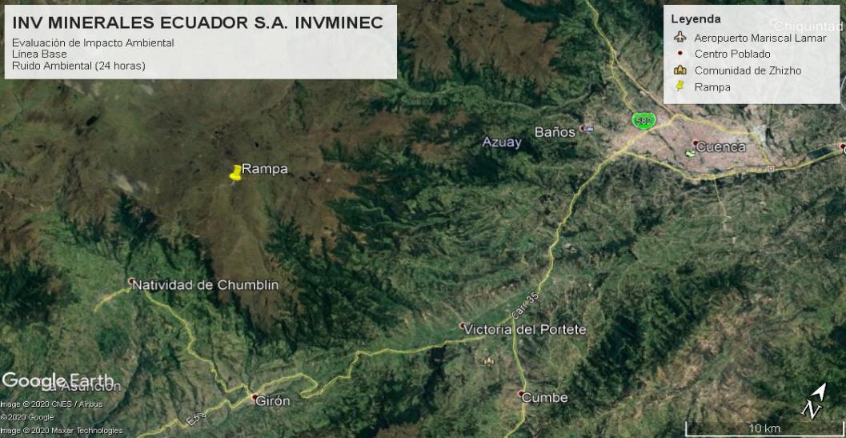

Registro fotográfico
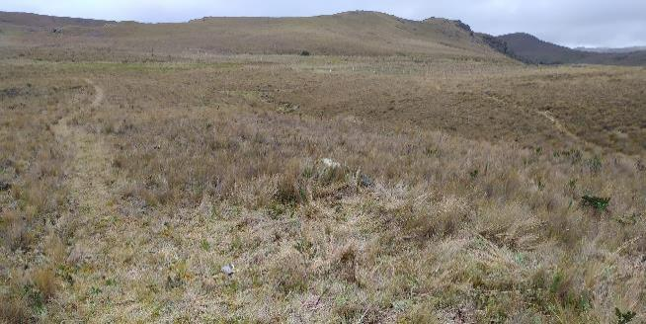 |  |  |  |  |  |  | 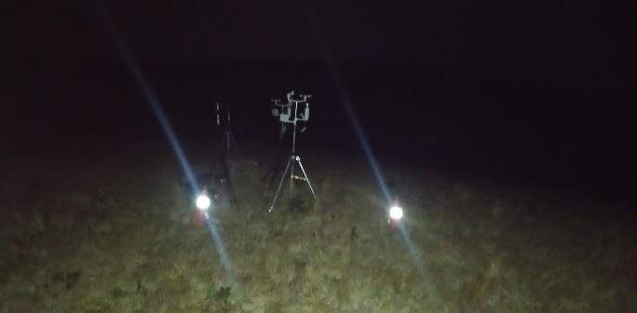

Entorno punto de muestreo |  |  |  |  |  |  | Entorno Nocturno
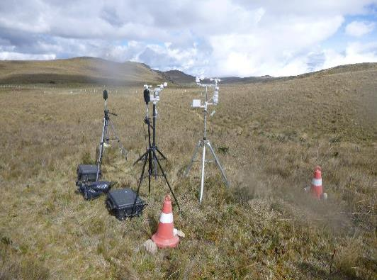 |  |  |  |  |  |  | 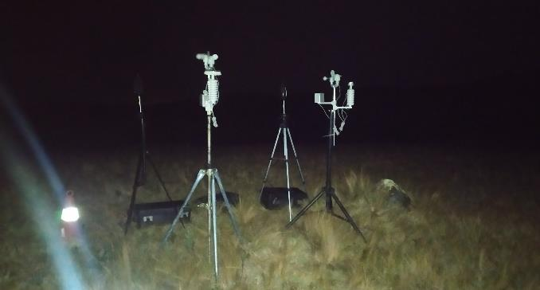

NORTE |  |  |  |  |  |  | SUR
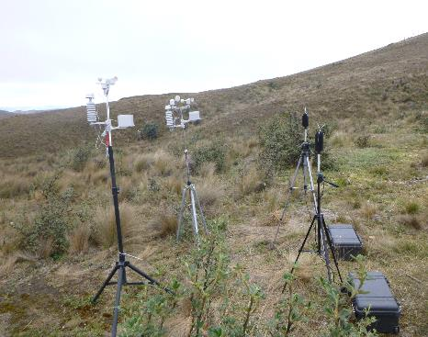 |  |  |  |  |  |  | 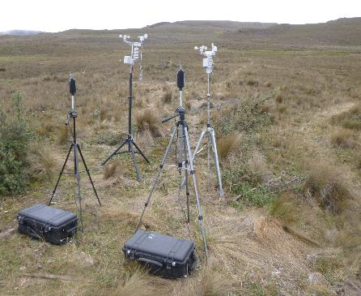

ESTE |  |  |  |  |  |  | OESTE
Fotografía del equipo desde los 4 puntos cardinales
Observaciones adicionales: N/A: No aplica n.d.: no determinado

(1) Sonómetro Integrador Clase I, Marca: PCE-Instruments, Modelo: PCE-430, Serie: 576039
(2) Calibrador acústico Marca: PCE Instruments, Modelo: PCE-SC-10, Serie: 566023.
(3) Diaria / Semanal / Mensual / Otra (especificar)
(4) Activa / Inactiva / Otra (especificar)
Todos los valores de las mediciones realizados para el cálculo final del Lkeq, están disponibles en el caso que el cliente lo requiera.

 |  |  |  |  | ________________________________________
Ing. Isabel Estrella
Gerente de Operaciones

Incertidumbre
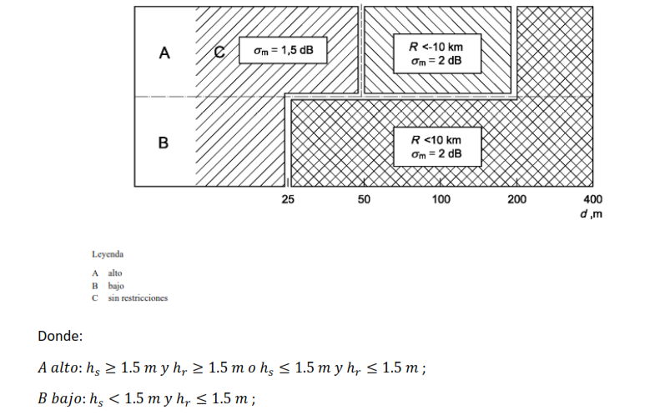
CÁLCULO DE INCERTIDUMBRE

μ Instrumentación |  | μ Repetibilidad |  | μ Condiciones Climáticas |  | μ Ruido de fondo |  | μ Combinada |  | U Método
1.5 | dB | 0.00 | dB | 0.00 | dB | 0.00 | dB | 1.50 | dB | 3.00 | dB
Clase II: | 1.5 | Desv. Std: | 0.00 | ∆RH (10 - 90 %): | 0 | Nivel Sonoro específico (σs) | 0.0 |  |  | μ método: | 1.50
 |  |  |  | ∆τ (10 - 50 °C): | 0.5
 |  |  |  |  |  | Nivel Sonoro residual total (σs) | 0.0
 |  | n: | 5 | Distancia al receptor (m) | 0 |  |  |  |  | k: | 2
 |  |  |  | R | 1 | Z | 0.00
 |  |  |  | Si R<10 μ=2 dB | 1

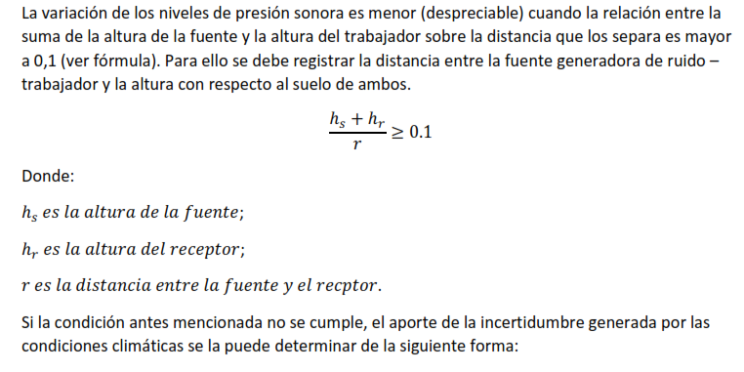
 |  |  |  |  |  |  |  |  |  | hs (m) | 0.2
 |  |  |  |  |  |  |  |  |  | hr (m) | 0.1
 |  |  |  |  |  |  |  |  |  | r (m) | 25
 |  |  |  |  |  |  |  |  |  | (hs + hr)/r | 0.012

